参考2
9

１
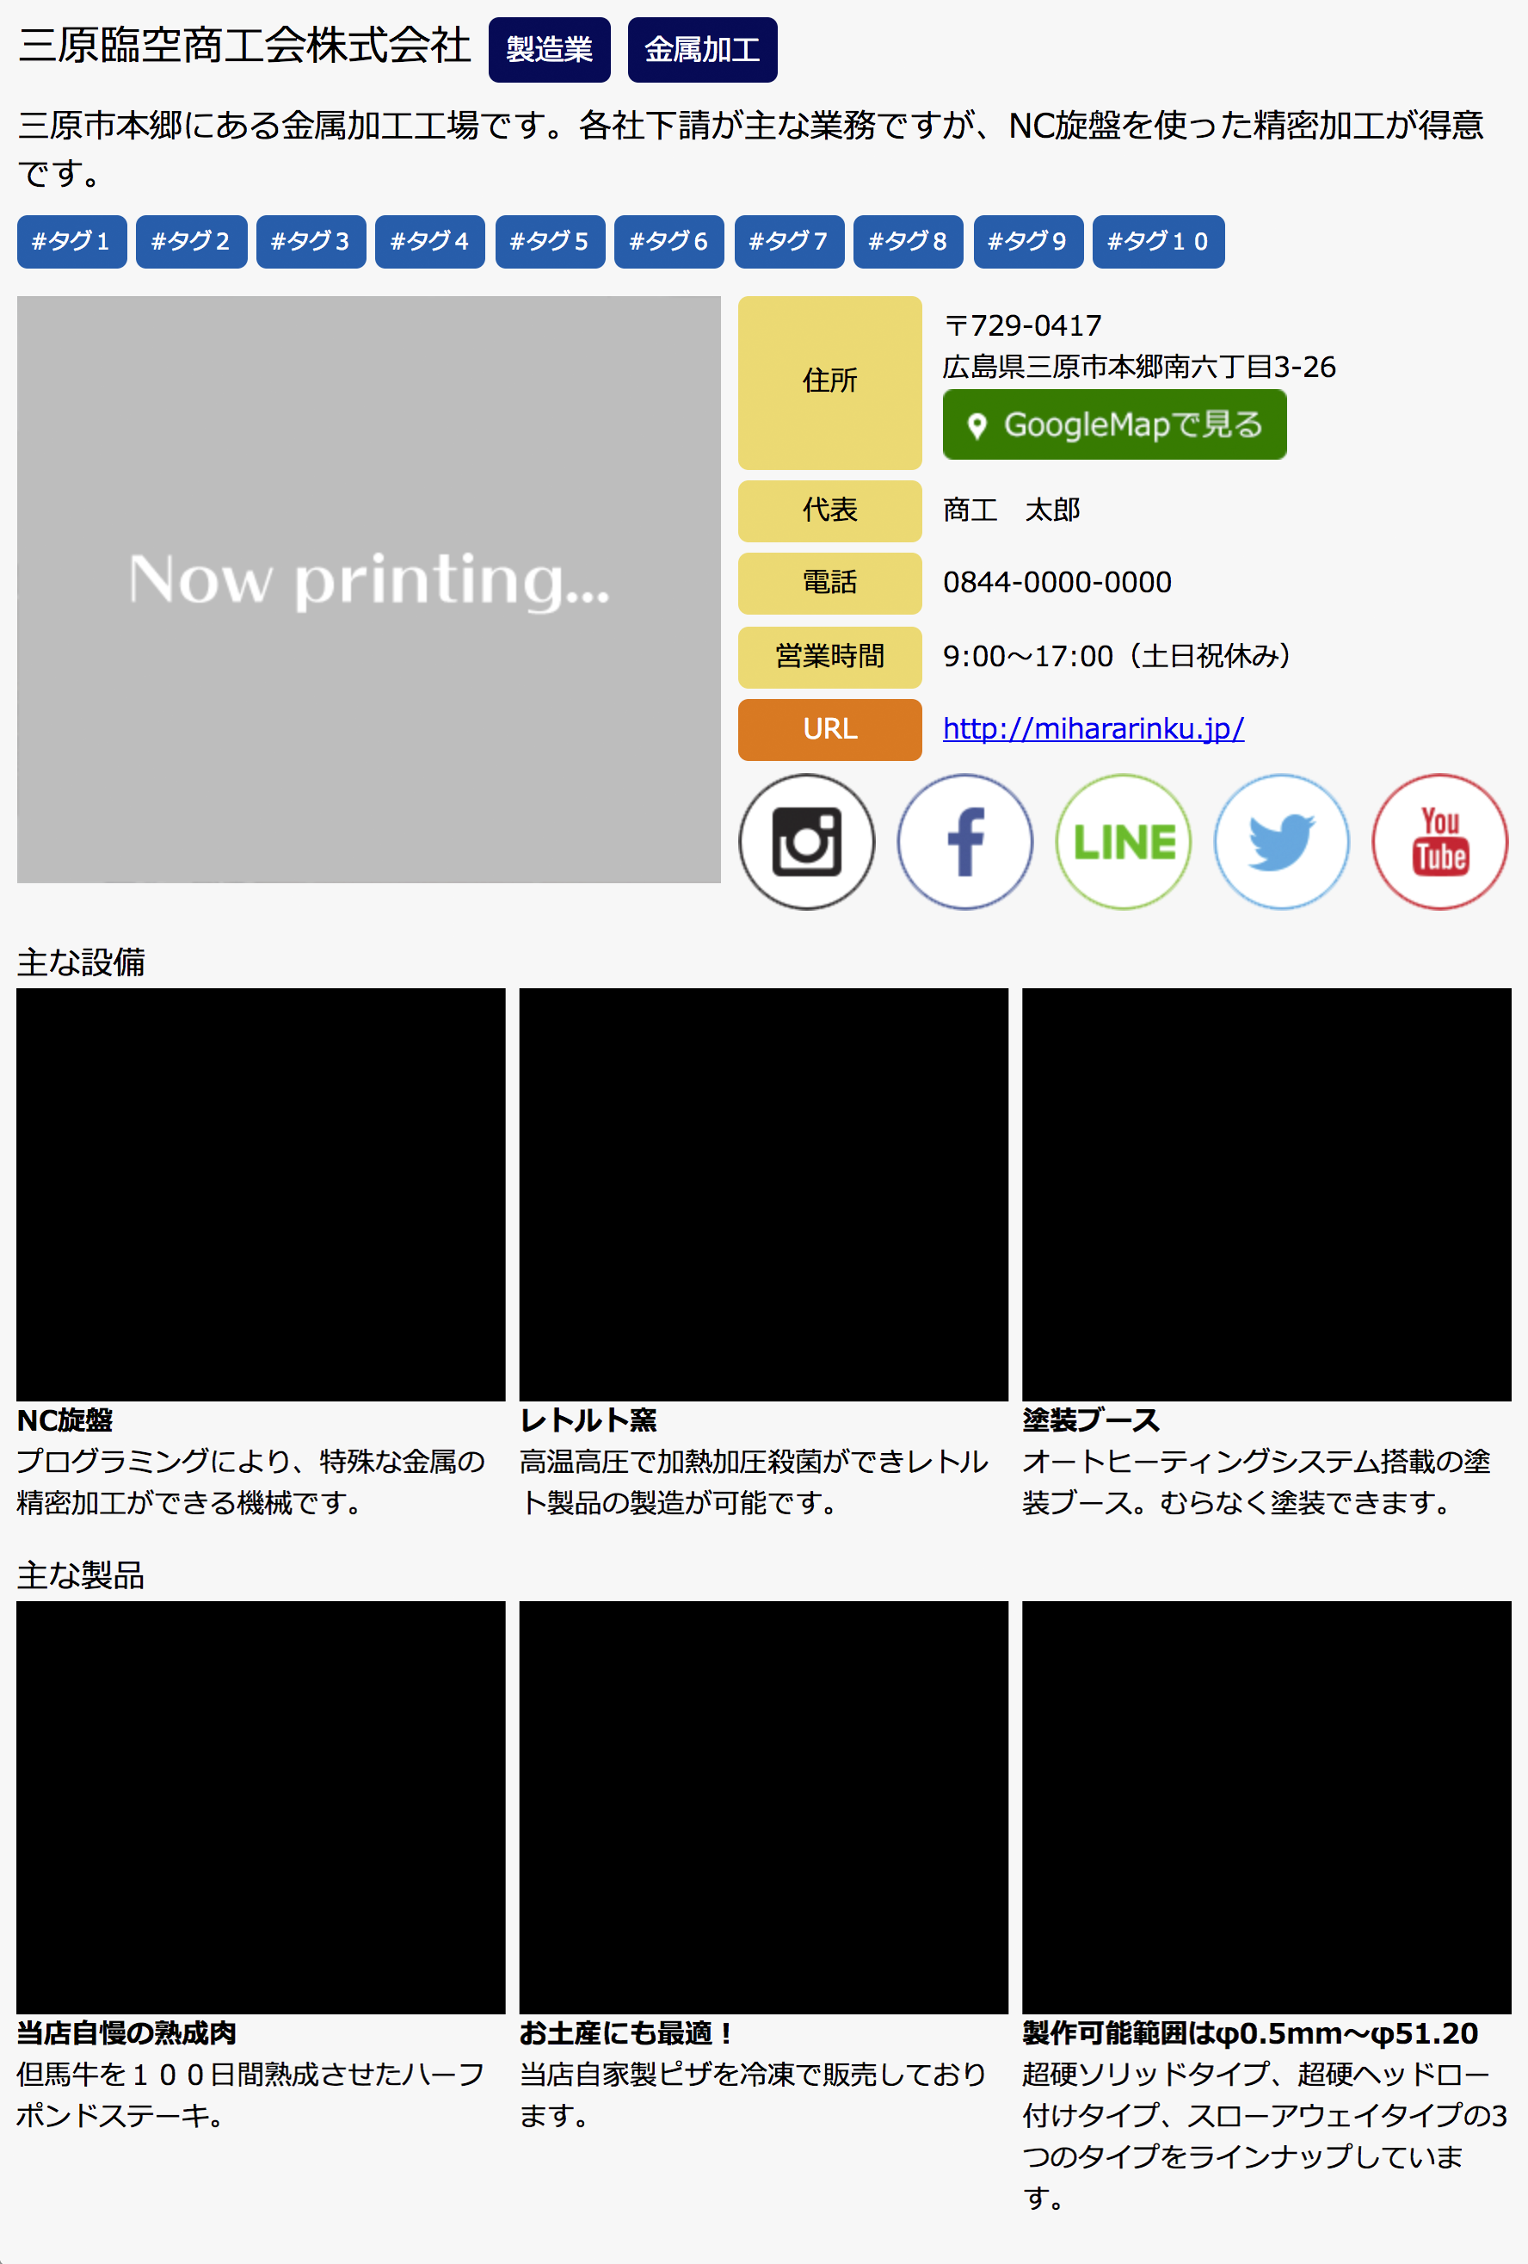

10

２

７
３

４

５

６

8

11

12
15
18

13
16
19

14
17
20

21

22
25
28

23
26
29

24
27
30

